상품제안서
히든버튼 사생활보호 마그네틱 주차번호판 | 상품코드: F04428

 |  |  |  |  |  |  | 02-412-0044 | www.easy1.co.kr
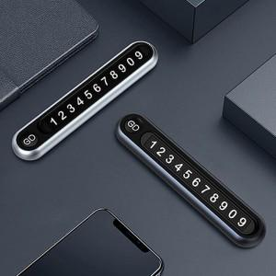 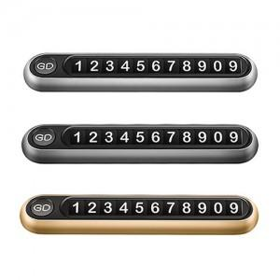

【상세/제작정보】 | 차를 한층 더 고급 스럽게 만들어 주는 주차번호판

【인쇄/포장옵션】 | 레이저 / 포장지포장

【공급단가】 | 수량 | 100~ | 200~ | 1,000~ | 2,000~ | 4,000~
*VAT별도 | 단가 | 8,260원 | 7,960원 | 7,670원 | 7,370원 | 7,080원

【상품 URL】 | http://www.easy1.co.kr/src/goods_detail.php?gdno=4428

